Plan1
CERTIFICAÇÃO DIGITAL | CERTIFICAÇÃO DIGITAL
O que é uma Certificação Digital? | Certificação Digital: É um documento - geralmente digital - que garante que uma Chave Pública é legítima, tornando essa chave um objeto institucionalizado. Esse processo é feito por através de órgãos certificadores que validam a autenticidade e efetividade de uma determinada Chave Pública de um determinado usuário. Todo certificado tem data de validade e precisam ser auditorados dentro do prazo de validade, para que seja feita a reciclagem da Certificação Digital.
Por que existe a necessidade de certificação das Chaves Públicas? | Como havemos de lembrar as Chaves Públicas são criadas a partir de uma Chave Privada dentro do computador de um usuário, ou seja, elas não são criadas pelos desenvolvedores dos sistemas num local segregado somente para isso, mas são criadas no próprio algoritmo do usuário. Daí surgiram as grandes dúvidas, devo confiar a qualquer usuário a garantia de que sua chave pública é legítima? E se eu me deparar com um usuário mau intencionado? Daí surgiu a necessidade de procurar por órgãos certificadores que garantem que as Chaves Públicas criadas dentro dos computadores dos usuários
Que alertas podem ser gerados em um site ou aplicativo que tiver problemas com seu Certificado? | - Site sem Certificação (Alguns protocolos da internet, como o HTTPS, avisam que o site ou aplicação é inseguro por não ter certificação); - Certificados Expirados (Fora da Data de Validade); - Certificado Revogado (quando o dono revogou o certificado, mas ainda está sendo usado - isso pode ser um sinal de alerta, afinal o site pode estar sendo usado por outra pessoa); - Certificado de Outro Titular (O certificado aponta para outro site ou programa, pode ser uma falsidade ideológica); - Certificado de Órgão não-confiável;
O que é uma PKI? | PKI: Ou Public Key Infrastructure no Brasil é conhecida como ICP (Instrutura de Chave Pública), é uma rede de órgãos públicos e privados que trabalham em conjunto para garantir que o uso e geração de Chaves Públicas seja definido segundo normas regularizadoras, seguindo boas práticas de implementação e uso de diretrizes legais e infraestruturais das redes. No Brasil temos a ICP-Brasil, uma infraestrutura que conta com a colaboração de órgãos públicos como a ITI e privados para monitorar o uso de Chaves Públicas e Certificações de usuários.
Quais são os componentes de uma PKI? | Toda PKI tem o seguintes componentes: - AC RAIZ: Autoridade Certificadora Raiz ou (Root), geralmente Federal, e responsável por todas as outras autoridades certificadoras do país; - AC Intermediárias: Órgãos Privados que trabalham sobre a supervisão da AC Root, responsáveis por certificar usuários de Chaves Públicas; - AR: Ou Autoridades Registradoras, são empresas que prestam serviço para as AC Intermediárias fazendo o contato direto como cliente;
Ilustre como funciona a Rede Infraestrutural de uma PKI | 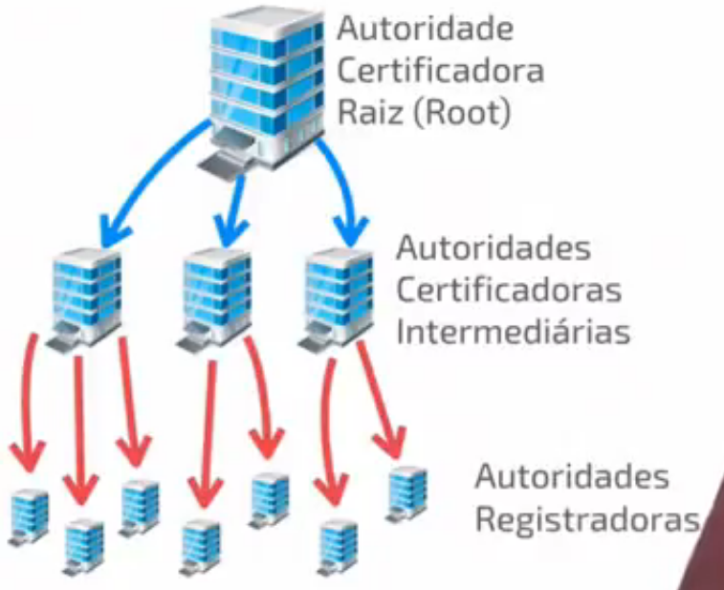
- reservado para a questão acima -
Como funciona uma AC Root? | AC Root: Ou Autoridade Certificadora Raiz, é onde toda a estrutura de uma PKI está organizada, a AC Root geralmente é um órgão Federal - como o ITI aqui no Brasil - que é responsável por manter a ordem e usabilidade das Chaves Públicas em todo o país. Por isso ela monitora as Autoridades Certificadoras Intermediárias, assinando os seus certificados, ela não assina os certificados dos usuários final, essa assinatura fica a cargo das AC Intermediárias. Por ser a autoridade máxima, a AC Root assina o seu próprio certificado de qualidade, além disso, ela que é responsável por emitir a LCR ou Lista de Certificados Revogados.
Como funciona uma AC Intermediária? | AC Intermediária: ou Autoridade Certificadora Intemediária, são os órgãos privados que estão debaixo da autoridade da AC Root e são responsáveis por assinar os certificados dos usuários finais, como: Pessoas Físicas, Jurídicas ou Sites. É importante que o usuário se atente a procurar uma AC Intermediária que foi Certificada pela AC Root para evitar problemas de certificação ao utilizar o seus sistema.
Como funciona uma AR? | AR: ou Autoridade de Registro, são orgãos privados que NÃO CERTIFICAM, NEM EMITEM, NEM REVOGAM qualquer certificado, em vez disso, o trabalho das ARs é fazer o meio campo entre o cliente que deseja a certificação e as AC Intermediárias. O cliente deve procurar a AR para ficar a par de todas as requisições necessárias para que ele possa conseguir sua certificação. Além disso, as ARs são usadas pelas AC Intermediárias para informar aos usuários revogações de contratos, expirações e etc.
CERTIFICAÇÃO DIGITAL | CERTIFICAÇÃO DIGITAL
Como a ICP-Brasil está estruturada? | A ICP-Brasil está estruturada com as seguintes entidades: - AC Root: Temos a ITI (www.iti.gov.br), ela é a autoridade máxima no assunto de Chaves Públicas em todo o Brasil; - AC Intermediárias: Podemos alistar algumas como Serasa, CEF, Bradesco, Certisign, entre outras; - Autoridades de Registradoras: temos várias, basta entrar em contato com as AC intermediarias e pedir o contato delas e elas apresentarão uma lista de autoridades que podemos procurar para nos ajudar numa certificação;
Ilustre a estrutura de organização do ICP-Brasil | 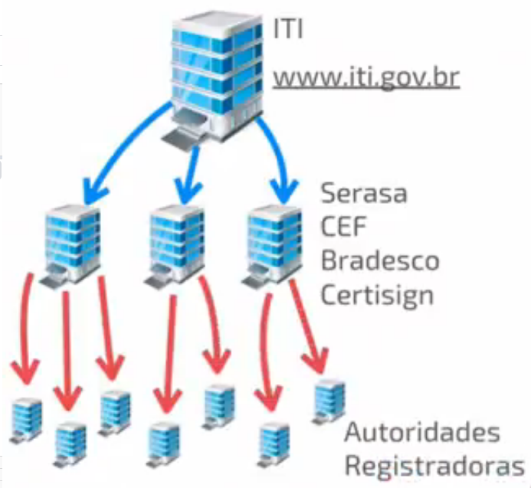
- reservado para a questão acima -
Quais são alguns tipos de certificados oferecidos pela ICP-Brasil? | Alguns certificados oferecidos pela ICP-Brasil são: - Tipo A (Autenticidade): Certificados para Assinatura Digital; - Tipo S (Sigilo): Ceritificados para Criptografia, para pessoas que desejam implementar um sistema de criptografia; - Tipo T (Time Stamp): Certificados para garantir a data e hora que uma determinada Assinatura Digital foi assinada, para ser usada como compravação de uso da chave; Esses tipos de certificado podem ser mesclados, como geralmente acontece, como os certificados: A1/S1 (válido por 1 ano) A3/S3 (válido por 3 anos) A4/S4 (válido por 6 anos). Os certificados vão variar para tipos de usuário, tempos de expiração, tipos de aplicação, tamanhos de chaves e etc.
- reservado para a questão acima -

